Sheet3
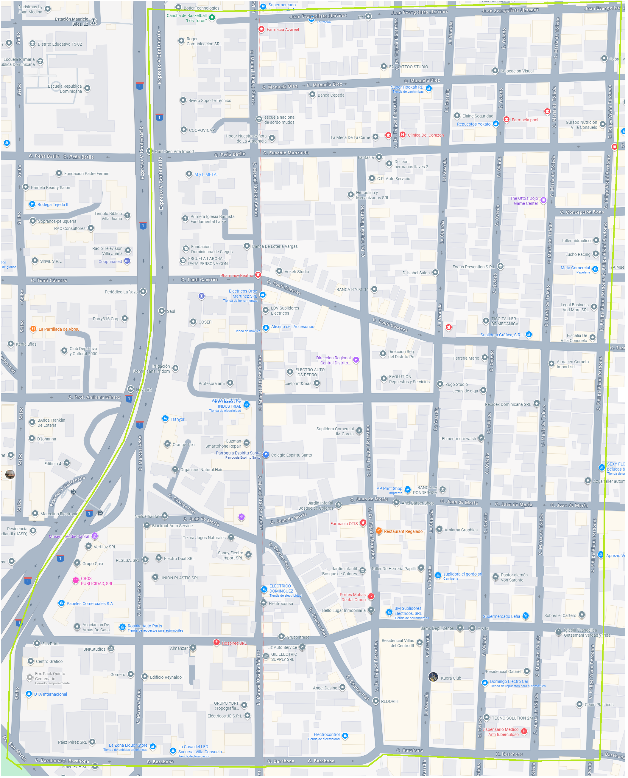
P8
D
P6
I
P4
D
P2
I
P12
D
P10
I

D
P12
I
P9
D
P7
I
P5
D
P3
I
P1

Sheet8
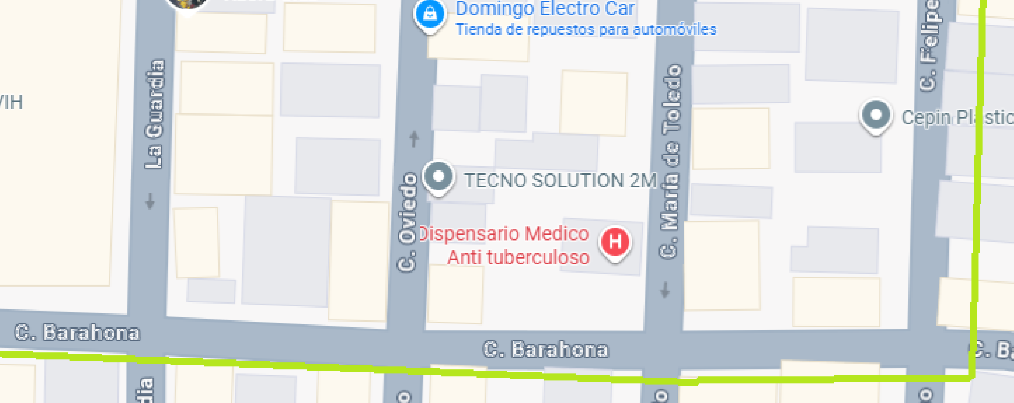

P11

P9
P7
P5
P3
P1

Sheet7
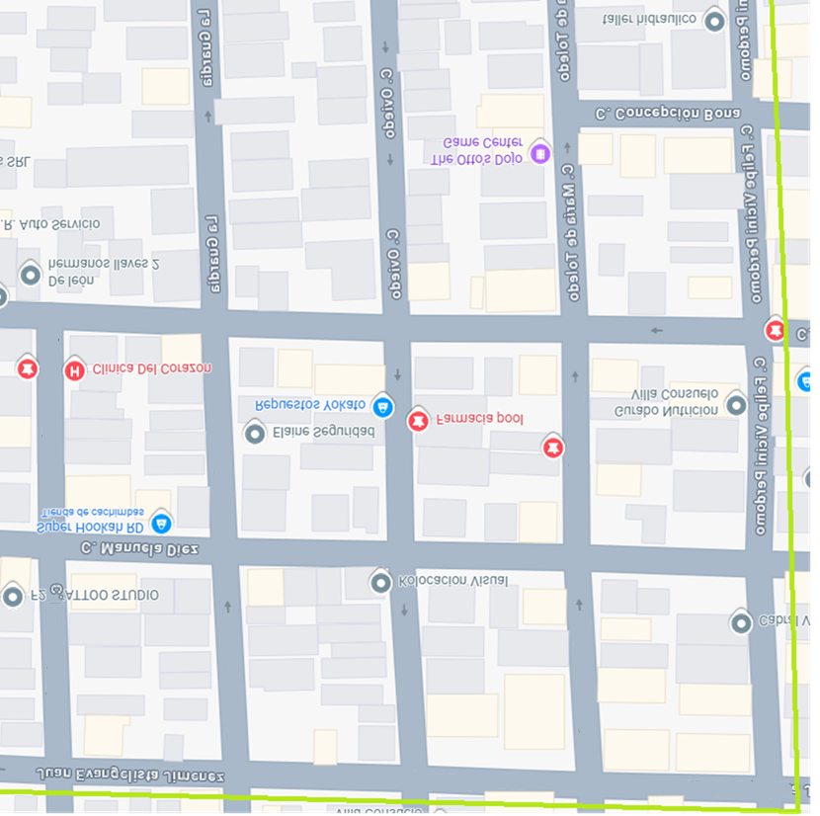

Juan E. Jimenez

C. GUARDIA
C. OVIEDO
Maria de Toledo
Felipe V. Perdomo

P12
P10
P8
P6
P4
P2

Juan E. Jimenez
Juan E. Jimenez
Juan E. Jimenez

